2024.5
共同購入注文書
Ｅｘｃｅｌ形式もHPに掲載しています。申込番号を入力いただくと商品名が表示され簡単ですので是非ご活用ください。
24年5月 共同購入チラシのご案内
No.617 お菓子やさん ぷらす ５月号
No.912 本やさん ぷらす ５月号
No.855 キャラクタースタンプ特集 初夏
No.931 学事出版とっておきの教育書
No.870 初夏のフラワーフェア
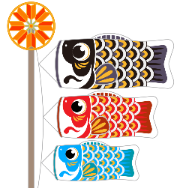
申込締切日 2024 年 5月10日（金） |  | 鹿児島県学校生活協同組合 |  |  | ＴＥＬ 099－225－2666
 |  |  |  |  | ＦＡＸ 0120－15－3194
 |  | 〒892-0816 鹿児島市山下町4-18 教育会館内
 |  | E-mail kgcweb@g-coop.com
 |  | 名 前 |  |  |  | 学校コード

 | 商品発送予定日5/20～5/22頃 | 職員番号 |  |  |  | 学 校 名
 | 請 求 月 2024 年 6月
 | お問合せ・ご意見をご記入ください♪
 |  | 所属電話 |  |  |  | メールアドレス

 |  | 携帯電話 |  |  | ＊初めての方も、出資金1,000円（初回のみ）で ご利用いただけますので、事前に連絡して下さい。

チラシＮＯ. 912 学校生協の本やさん

 | ※ 個人情報の扱いについて
 | この注文書に記載された個人情報は学校生協における商品注文 | 注文商品の確認や商品発送の相談等でご連絡させていただくことがあります。
 | 及び確認、商品発送のみに使用します | 大変恐縮ではございますが携帯電話の番号の記入もお願いいたします。
申込番号：12827
『日本語のゆたかさがぐんぐん身につく
子どもオノマトペ辞典』
こちらのＱＲコードからもご注文いただけます
＊チラシ･注文用紙は学校生協HPにも掲載しています。
 | ※ 納品書は「区分記載請求書」様式に対応しています

書籍が
定価より
５～10％ お得！
 |  |  | ※この注文書は，５桁の商品番号と商品名を記入または入力してください!! ※初夏のフラワーフェアはチラシについている専用の申込書にご記入ください
～おすすめポイント～
☆日常でよく使われるオノマトペをたっぷり
３５４語紹介し、その意味と使い方を説明。
ゆかいなイラストで楽しく身に付きます。
☆総ルビで小学１年生からひとりで読めます。
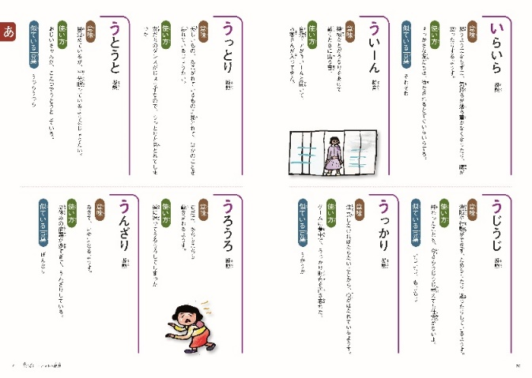
 |  |  | 申 込 番 号 | 商 品 名 |  |  | 数 量

 |  | 1
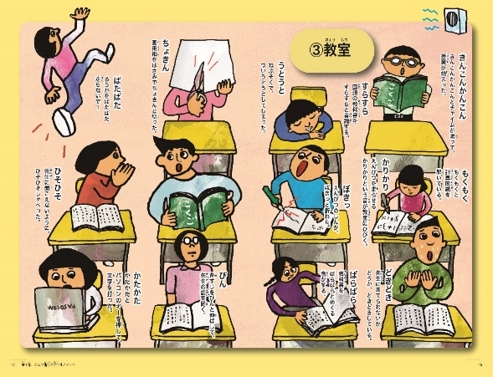
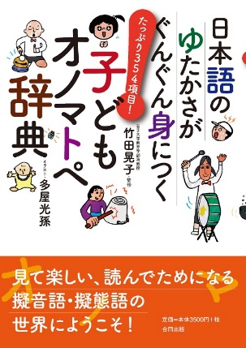

 |  | 2

本体価格 ３，１５０円
・１９２ページ ・Ｂ５判
・監修 竹田 晃子
・イラスト 多屋 光孫
・初版 ２４年１月
 |  | 3

 |  | 4

～おすすめポイント～
☆シリーズ累計１００万部突破！
２０２３年間ベストセラー総合１位
（トーハン調べ）
「大ピンチずかん」続編！
☆きみのピンチはドキドキ？はずかしい？ ピンチの対処法、さらなるピンチ、そっくりなピンチなど、ピンチ情報もさらに充実。
ますます楽しくなりました！
 |  | 5
申込番号：12738 『大ピンチずかん②』
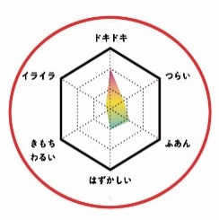
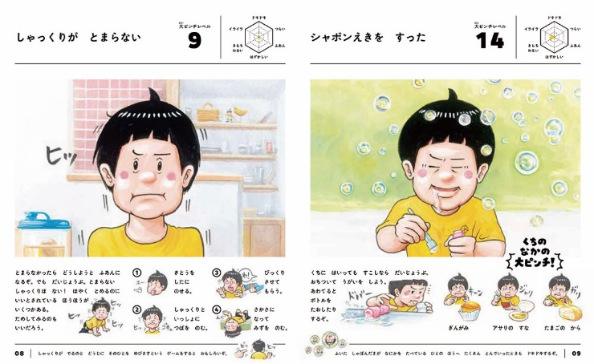
 |  | 6

 |  | 7

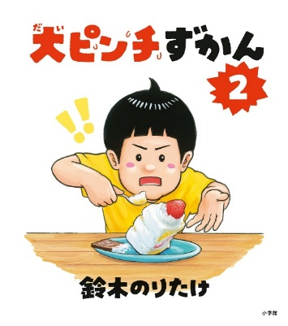
 |  | 8
本体価格 １，４２５円
・４８ページ ・Ｂ５変型判
・初版 ２３年１１月

 |  | 9
『またまた大ピンチ！
・・・なのに思わず笑っちゃう！』

 |  | 10

